Blad1
Kunstwerkpaspoort |  |  |  |  | Versie | 1.0
 |  |  |  |  | Datum | 2016-11-25

Beheergegevens kunstwerk |  |  | Locatie/gemeente: Tilburg, nabij bocht in de Dalemdreef
SAP-nummer | 10592569 |  | 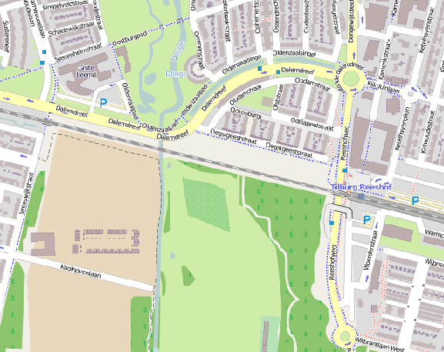
PGO-contractgebied | 20
Kunstwerknummer | KW20-123-0050
Kunstwerknaam | Duiker (spoorviaduct) od. Donge
Waterbeheerder | Provincie Noord Brabant
Emplacement | Bd - Tb
Lijn- / Geocode | 123
Kilometrering (km) | 15.260
RDX / RDY - coördinaten | 127231.16, 398493.42
Bouwjaar | 1862 (onderbouw) / 1953 (dek)
Renovatie | 1978 (bodem)/ 1994 (uitbreiding)
Baanclassificatie (baanurgentie) | Hoog
Functie | Ongelijkvloerse spoorkruising / constructieve duiker (spoorbrug)
Foto kunstwerk
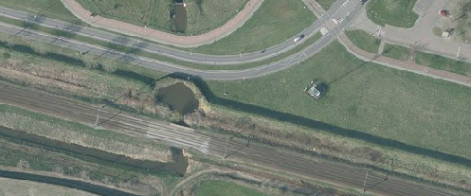

Kenmerken kunstwerk
Lengte (origineel, na renovatie) | Lg. dek onbekend (ca. 6,0 meter) |  | Constructietype | Spoorviaduct tbv watergang (constr. duiker), gewapend beton op 2 steunpunten (oude metselwerk onderbouw); Statisch onbepaald
Breedte (origineel, na renovatie) | 9,40 m.
Constructiehoogte (BS tot OK dek) | Cf. tek.: 1,16 m. |  | Elektrificatie (V) | 1500V DC
Dekdikte (excl. Verharding) | Vast/Variabel |  | Montering en dektype | Plaatvormige dekconstructie
Aantal overspanningen | 1 st. |  | Aantal dekken | Onbekend | Materiaal | Beton
Lengte hoofdoverspanning | 1 st. | 4,00m (dagmaat) | Type oplegging | Onbekend | Aantal: | -
Lengte zij-overspanningen | N.v.t. | - | Voegovergang | Geen | Type | Geen stootplaten aanwezig
Betonkwaliteit | Onbekend |  | Aantal sporen | 2 stuks; vermoedelijk 1 spoor per dek | Hoh afstand: | Onbekend
Staalkwaliteit (wapening) | Onbekend |  | Scheve kruising | Nee | Graden | 90ᵒ
Doorrij/-vaart hoogte/-breedte | Onbekend |  | Materiaal leuning | Staal, voorzien van coating/natlaksysteem
Dimensies balkrooster (lxbxh) | N.v.t. (geen balkrooster)
Beoordeling Constructieve Veiligheid
Ontwerpnorm | Onbekend |  | Overige belastingen
Ontwerpbelasting | Onbekend |  | Ballastbed / Dir. spoorstaaf bevestiging | Doorgaand ballastbed | Dikte (in m.) | 0,66 m.
Ontwerpsnelheid | 140 km/h |  | Gronddekking | Geen gronddekking | Dikte (in m.) | -
Wapeningsconfiguratie bekend? | Onbekend |  | Uitbreidingen | Oorspr. onderbouw 1920; Renovatie onderbouw + verv. spoordek 2001
 | Tijdens het archiefonderzoek zijn geen gegevens gevonden (berekeningen, bestek of tekeningen) waaruit de ontwerpnorm en - belastingen bekend worden. Het spoordek is vernieuwd in 1953/54, de onderbouw dateert oorspronkelijk uit 1862 en is gefundeerd op houten palen. Vanwege de onbekendheid van de constructie en het feit dat geen tekeningen, berekeningen en bestekken zijn gevonden, evenals geen recente goede inspectierapportages, maakt dat er een mogelijk risico aanwezig is t.a.v. de constructieve veiligheid. In het jaar van het opstellen van het ontwerp van het spoordek (1963, zie enige gevonden tekening '53) was de V.B.S. 1947 de vigerende ontwerpnorm. Voor een beschouwing van de constructieve veiligheid wordt verwezen naar het rapport van ProRail RAP 00115 met titel 'Spoorbelastingen op bruggen, verleden tot heden (2009)', versie 001, datum van kracht 01-04-2009. In deze rapportage is een vergelijking, middels equivalente Qm en Qv-lijnen, opgesteld van alle normen en spoorbelastingen uit het verleden tot 2009. De vigerende spoorbelastingen volgens de Eurocode zijn nog niet in RAP00115 opgenomen. Als ontwerpnorm V.B.S. 1947 als ontwerpnorm is aangehouden, dan valt te concluderen: Buigcapaciteit: bij een overspanning van 4,0 m. is V.O.S.B. 1963 de maatgevende belasting. Dwarskrachtcapaciteit: bij deze overspanning is de V.O.S.B. 1963 eveneens de maatgevende belasting. Hoe de vigerende spoorbelastingen anno 2016 zich verhouden tot deze Qm- en Qv-lijnen is nog onbekend. De onbekendheid van de ontwerpbelastingen vormt een risico t.a.v. de constructieve veiligheid.
Risicoprofiel / risicoaspecten | Risicoprofiel o.b.v. bureaustudie | Risicoprofiel na opname (oktober 2016) | Toelichting op beoordeling risicoaspecten (resultaat opname)
Leeftijd kunstwerk |  |  | Onderbouw oorspronkelijk uit 1862, landhoofden gefundeerd op houten palen; spoordek vernieuwd in 1953
Constructieve veiligheid |  |  | Zie opmerking t.a.v. constructieve veiligheid hierboven.
Aantastingen / Schades |  |  | Eerdere schades, grindnesten en gecorrodeerde wapening cf. inspectierapportages 1989 en 1998
Lekkage |  |  | Niet inspecteerbaar, zie resultaten opname en zie 'Aantastingen/schades'.
Waterhuishouding |  |  | Geen spoorbaanverzakkingen op afstand waargenomen, echter geen stootplaten aanwezig; object niet inspecteerbaar
Oplegging dek |  |  | Oplegging/overgang spoordek op oude onderbouw niet inspecteerbaar, geen opleggingen aanwezig.
Voegovergang / dilatatievoegen | N.v.t. | N.v.t. | Oplegging/overgang spoordek op oude onderbouw niet inspecteerbaar, geen opleggingen aanwezig.
Overgang kunstwerk-aardebaan |  |  | Geen spoorbaanverzakkingen op afstand waargenomen, echter geen stootplaten aanwezig; object niet inspecteerbaar
Aanrijding constructie | N.v.t. | N.v.t. | Kleine watergang door KW, aanrijding of aanvaring KW n.v.t.
Arbo-veiligheid (V&G / VGM) |  |  | Buiten risico's t.a.v. treinverkeer/spoorse infra (uitsl. inzet personeel in bezit DVP) geen extra risico's geconstateerd
Aanvullende (specifieke) risicoaspecten
Leuning (conditie/conservering) |  |  | Leuningconstructie niet inspecteerbaar. Natlaksysteem aanwezig. Geen reden op verhoogd risico waargenomen
Grondkerende constructies |  |  | Niet opneembaar vanwege bereikbaarheid en aanwezigheid begroeiing, geen reden op verhoogd risico geconstateerd.
Opmerkingen na opname kunstwerk oktober 2016
Spoorviaduct / duiker over de Donge niet van dichtbij op te nemen, niet bereikbaar. Alleen bereikbaar via water per bootje en/of via schouwpaden. Advies is nader te inspecteren ivm leeftijd onderbouw. Geen spoorbaanverzakkingen geconstateerd op afstand.
Documentatie
SAP basiskaart algemeen | 10592569 - SAP basiskaart algemeen.xlsx |  | Tekeningen | 519904_Tek. maatvoering+wapening aanpassing aan bets. spoordek.pdf
Berekeningen | Geen |  |  | 519906_Maatvoering+fundatie tekening Romein beton_1994 (uitbreiding).pdf
Bestek | Geen |  |  | 519910_Bestekstekening prefab plaat (uitbreiding)_1994.pdf
 |  |  |  | 519908_tek. leuning uitbreiding.pdf
 |  |  | Inspecties | Inspectierapport duiker i.d. Donge_Mrt. 1985.pdf
 |  |  |  | Inspectiegegevens_Mei 1989.pdf
 |  |  |  | Inspectierapportage HR_20-11-2003.pdf
Advies
1) Nader onderzoek naar constructieve veiligheid is o.b.v. leeftijd, constructietype en geen geconstateerde mechanische of constructieve schadepatronen op korte termijn niet direct noodzakelijk. Op de middel lange termijn kunstwerk (5- tot 7-jaar) wordt geadviseerd een globale beschouwing te doen nadat ProRail de Qm- en Qv-lijnen van de spoorbelastingen conform de huidige vigerende Eurocode heeft uitgewerkt.
2) Om risico's te beheersen en risicoscore te verlagen mogelijk nader archiefonderzoek bij ProRail (papieren archief), bij ontwerper kunstwerk of bij gemeentelijk archief
3) Om risico's te beheersen en risicoscore te verlagen uitvoeren nadere inspectie (minimaal inspectieniveau B2 conform CUR117)

